L0-Bài Tập
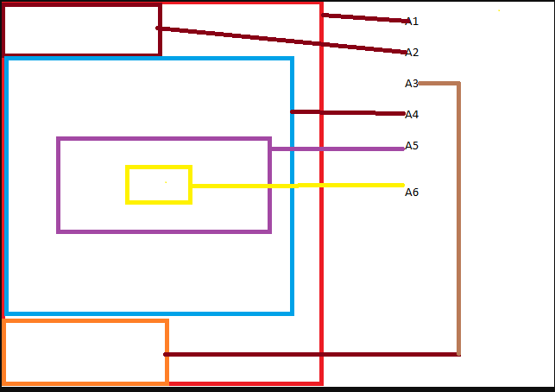
# | Nội dung | Thời gian dự kiến | Bài tập | Mục tiêu cần đạt được | Link tham khảo
1 |  |  | 1. Tìm hiểu CSS position, Float, Display 2. Mỗi 1 phần tử đều chiếm 1 không gian trên web, tính không gian đó như thế nào : Width, Height .... 3. Tìm hiểu CSS media với các kích cỡ màn hình khác nhau. Responsive. Bài tập: Vẽ 1 phần tử A1 width 1000 px, height 2000 px Vẽ 1 phần tử A2 Luôn trên top màn hình dù có scroll A1. Vẽ 1 Phần tử A3: Luôn dưới bottom màn hình dù có scroll A1. Vẽ 1 phần tử A4: Nằm dưới A2 và khi A1 Scroll sẽ scroll theo A1. Vẽ 1 phần tử A5: luôn nằm giữa màn hình và nằm trong A4, cách trái A4 200px, Khi A1 scroll, A5 giữ nguyên cho đến khi khoảng cách từ bottom A5 và bottom A4 = 0 thì A5 bắt đầu scroll theo A4 Vẽ 1 phần tử A6, luôn nằm giữa A4 và A6 luôn nằm trên A5. Khi co màn hình về màn hình 780 px thì tất cả phần tử A1->A5 width giảm 1 nửa. Xem hình ảnh. Các phần tử đền cần có border hoặc tô màu để phân biệt. Và giải thích cách sử dụng CSS để đạt được mục đích. | KIến thức cần tập trung: Css position, css fload, css display, các tính không gian chiếm dụng của 1 element trên web Tham khảo https://www.w3schools.com/css/default.asp
2 |  |  | 1. Vẽ 12 phần tử giống nhau bằng thẻ li của Ul: A1-> A12 Sắp xếp các phần tử luôn nằm trong màn hình dù có đổi kích thước trình duyệt., hoặc hay thổi kích thu , các phần tử không đè lên nhau. Bên trong mỗi phần tử có 1 thẻ inline và có thể set được width, height ,margin, padding và position cho thẻ đó. 2. Tô màu : với phần tử số thứ tự là lẻ thì màu đỏ, chẵn thì màu xanh. 3. Cũng yêu cầu trên nhưng không dùng thẻ Li mà dùng thẻ Span để vẽ các phần tử 4. Thay đổi css với mỗi kích cỡ màn hình khác nhau: Màn hình width 320px: phần tử lẻ màu đỏ with 20px, phần tử chẵn màu xanh with-30px Màn hình width 425px: phần tử lẻ màu vàng with 20px, phần tử chẵn màu đỏ with-50px Màn hình width 768px: phần tử lẻ màu xanh nâu with 30px, phần tử chẵn màu vàng with-40px Màn hình width 992px: phần tử lẻ màu vàng with 30px, phần tử chẵn màu tím with-40px Màn hình width 1200: phần tử lẻ màu tím with 50px, phần tử chẵn màu hồng with-100px Yêu cầu các phần tử luôn xếp trong 1 màn hình không được phép có phần tử tràn vượt quá chiều rộng màn hình (overflow) | Hiểu cơ bản về cách responsive trang web: https://www.w3schools.com/css/css_rwd_mediaqueries.asp
3 |  |  |  | CÁc khai niệm cơ bản
4 |  |  | Đọc hiểu, Học thuộc - Tìm hiểu về các phiên bản ES5, ES6 của JavaScript - Cài đặt nodeJS, npm, yarn packed
5 |  |  | Tìm hiểu những kiến thức cơ bản đọc hiểu học thuộc, Nắm được các kiến thức cơ bản trong JS - var, let, const - kiểu dữ liệu : number, string, boolen, array, object, class - toán tử cộng trừ nhân chia - toán tử so sánh ( cần tìm hiểu kĩ về Comparison operators) - các vòng lặp cơ bản ( for , while, do while)
6 |  |  | Nâng cao và JS ES6 - var, let, const - arrow function - destructuring object - lập trình đồng bộ: promise, async await, generator function - Tạo 1 folder trong máy - Tạo file index.js - Lần lượt lấy ví dụ, dùng console.log để log ra được thông tin và cách thức hoạt động - Mở folder trong terminal, dùng lệnh : node index để chạy file và log ra thông tin cần thiết
8 |  |  | Tạo Login form sử dụng HTMS, CSS JS thuần 1. Có 1 button "Đăng nhập hệ thống". 2. Click button hiện Modal login như hình bên (Giống hình bên nhất có thể) 3. Khi ấn login sẽ có biểu tượng Loading thay thế chữ login. Tài khoản login mặc địch admin/admin - Không nhập username/password thông báo bắt buộc nhập : dòng chữ đỏ ở dưới input - Nhập username/password sai (khác admin/admin) thông báo hiện dòng chữ đỏ: "Tài khoản hoặc mật khẩu không đúng" dưới input của pasword. - Nhập username/password đúng (admin/admin) đóng form, button "Đăng nhập hệ thống" hiển thị thành "Đăng nhập thành công" Sử dụng HTML, CSS | Kết hợp để tạo 1 màn hình có tính logic
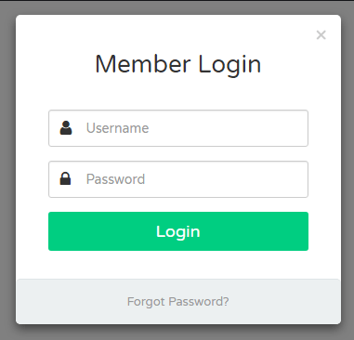
9 |  |  | Form log in của bài tập 5: Đổi các phần tử đang sử dụng HTML CSS thuần => sử dụng các phần tử của bootstrap và thực hiện các bước sau - Nhấn "Forgot Password" : 1. Input UserName => OldPassWord, 2. Input Password => NewPassWord. 3. Button Login=> Save - Nhập OldPassWord, NewPassWord - Nhấn Save 1. Nếu OldPassWord hoặc NewPassWord không nhập thông báo "Bắt buộc nhập" màu đỏ dưới mỗi input 2. Nếu OldPassWord không trùng với passw trước đó, thông báo "Password không đúng" màu đỏ dưới input OldPassWord 3. Nếu OldPassWord trùng với passw trước đó thì form trở lại như form login cũ, thông báo dòng chữ xanh dưới button Login "Bạn đã đổi mật khẩu thành công" - Thực hiện login như bài 5 với pass mới | https://www.youtube.com/watch?v=-f-XLLIvfHY

